Tabelle1
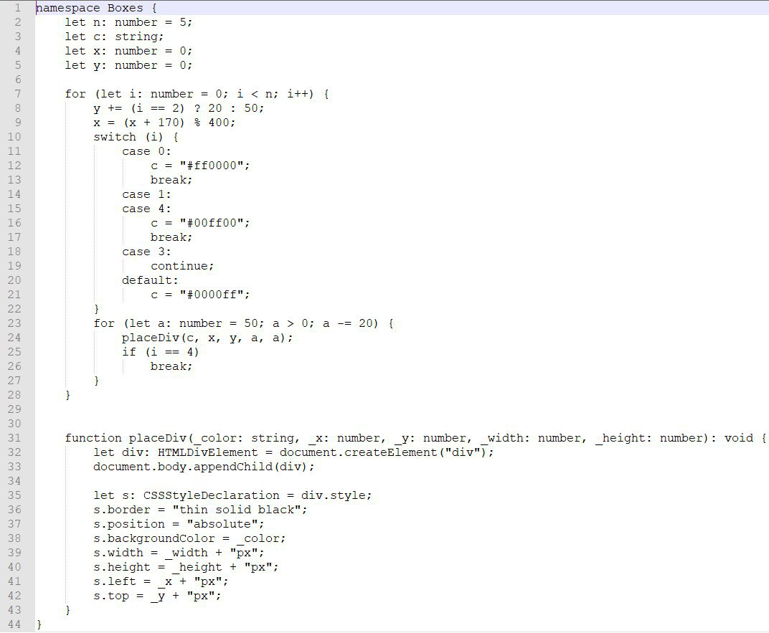
Aufgabe 1.2: Boxes | Hauptprogramm |  |  |  |  |  |  |  | placeDiv
 |  | Kommentar | n:number | c:string | x:number | y:number | i:number | a:number |  | Kommentar | c=color | x=number | y=number | a:width=number | a:height=number | s=css style
Code: | 2 | Festlegung n=5 | 5
 | 3 | Festlegung c=string
 | 4 | Festlegung x=0 |  |  | 0
 | 5 | Festlegung y=0 |  |  |  | 0
 | 7 | for-Schleife beginnt |  |  |  |  | 0
 | 8 | y + (0==2 -> ≠) d.h. ? Wert 20 wird für y genommen, wenn i==2, ansonsten 50 --> y = 50 |  |  |  | 50
 | 9 | x=170 d.h. 400 geht keinmal in 170, Rest 170 |  |  | 170
 | 10 | switch-> if/else Abfrage i=0
 | 11 | case 0
 | 12 | c wird geändert |  | "#ff0000"
 | 13 | break -> Rauswurf aus switch
 | 23 | for-Schleife beginnt |  |  |  |  |  | 50
 | 24 |  |  |  |  |  |  |  | 31 | void=gib mir iwelche Daten | "#ff0000" | 170 | 50 | 50 | 50
 |  |  |  |  |  |  |  |  | 32 | Erstellung Variable "div"
 |  |  |  |  |  |  |  |  | 33 | div soll Kind von Body werden
 |  |  |  |  |  |  |  |  | 35 | Einführung Variable s - CSS Deklaration für div
 |  |  |  |  |  |  |  |  | 36 | s.border |  |  |  |  |  | "thin solid black"
 |  |  |  |  |  |  |  |  | 37 | s.position |  |  |  |  |  | "absolute"
 |  |  |  |  |  |  |  |  | 38 | s.backgroundcolor |  |  |  |  |  | "#ff0000"
 |  |  |  |  |  |  |  |  | 39 | s.width |  |  |  |  |  | "50px"
 |  |  |  |  |  |  |  |  | 40 | s.height |  |  |  |  |  | "50px"
 |  |  |  |  |  |  |  |  | 41 | s.left |  |  |  |  |  | "170px"
 |  |  |  |  |  |  |  |  | 42 | s.top |  |  |  |  |  | "50px"
 | 25 | i ≠ 4 (0 ≠ 4)
 | 23 | a decrementiert 20 |  |  |  |  |  | 30
 | 24
 |  |  |  |  |  |  |  |  | 31 |  | "#ff0000" | 170 | 50 | 30 | 30
 |  |  |  |  |  |  |  |  | 32 | Erstellung Variable "div"
 |  |  |  |  |  |  |  |  | 33 | div soll Kind von Body werden
 |  |  |  |  |  |  |  |  | 35 | Einführung Variable s - CSS Deklaration für div
 |  |  |  |  |  |  |  |  | 36 | s.border |  |  |  |  |  | "thin solid black"
 |  |  |  |  |  |  |  |  | 37 | s.position |  |  |  |  |  | "absolute"
 |  |  |  |  |  |  |  |  | 38 | s.backgroundcolor |  |  |  |  |  | "#ff0000"
 |  |  |  |  |  |  |  |  | 39 | s.width |  |  |  |  |  | "30px"
 |  |  |  |  |  |  |  |  | 40 | s.height |  |  |  |  |  | "30px"
 |  |  |  |  |  |  |  |  | 41 | s.left |  |  |  |  |  | "170px"
 |  |  |  |  |  |  |  |  | 42 | s.top |  |  |  |  |  | "50px"
 | 25 | i ≠ 4
 | 23 | a decrementiert 20 |  |  |  |  |  | 10
 | 24
 |  |  |  |  |  |  |  |  | 31 |  | "#ff0000" | 170 | 50 | 10 | 10
 |  |  |  |  |  |  |  |  | 32 | Erstellung Variable "div"
 |  |  |  |  |  |  |  |  | 33 | div soll Kind von Body werden
 |  |  |  |  |  |  |  |  | 35 | Einführung Variable s - CSS Deklaration für div
 |  |  |  |  |  |  |  |  | 36 | s.border |  |  |  |  |  | "thin solid black"
 |  |  |  |  |  |  |  |  | 37 | s.position |  |  |  |  |  | "absolute"
 |  |  |  |  |  |  |  |  | 38 | s.backgroundcolor |  |  |  |  |  | "#ff0000"
 |  |  |  |  |  |  |  |  | 39 | s.width |  |  |  |  |  | "10px"
 |  |  |  |  |  |  |  |  | 40 | s.height |  |  |  |  |  | "10px"
 |  |  |  |  |  |  |  |  | 41 | s.left |  |  |  |  |  | "170px"
 |  |  |  |  |  |  |  |  | 42 | s.top |  |  |  |  |  | "50px"
 | 25 | i ≠ 4
 | 23 | a decrementiert 20; Abbruchkriterium
 | 7 | for-Schleife beginnt (i increment 1<5)
 | 8 | y + (1==2 -> ≠) d.h. ? Wert 20 wird für y genommen, wenn i==2, ansonsten 50 --> y = 50 |  |  |  | 100
 | 9 | x=170+170 d.h. 400 geht keinmal in 340, Rest 340 |  |  | 340
 | 10 | switch-> if/else Abfrage i=1
 | 14 | case 1=true
 | 15 | case 4, da 1 leer |  | "#00ff00"
 | 16 | break -> Rauswurf aus switch
 | 23 | for-Schleife beginnt
 | 24
 |  |  |  |  |  |  |  |  | 31 |  | "#00ff00" | 340 | 100 | 50 | 50
 |  |  |  |  |  |  |  |  | 32 | Erstellung Variable "div"
 |  |  |  |  |  |  |  |  | 33 | div soll Kind von Body werden
 |  |  |  |  |  |  |  |  | 35 | Einführung Variable s - CSS Deklaration für div
 |  |  |  |  |  |  |  |  | 36 | s.border |  |  |  |  |  | "thin solid black"
 |  |  |  |  |  |  |  |  | 37 | s.position |  |  |  |  |  | "absolute"
 |  |  |  |  |  |  |  |  | 38 | s.backgroundcolor |  |  |  |  |  | "#00ff00"
 |  |  |  |  |  |  |  |  | 39 | s.width |  |  |  |  |  | "50px"
 |  |  |  |  |  |  |  |  | 40 | s.height |  |  |  |  |  | "50px"
 |  |  |  |  |  |  |  |  | 41 | s.left |  |  |  |  |  | "170px"
 |  |  |  |  |  |  |  |  | 42 | s.top |  |  |  |  |  | "50px"
 | 25 | i ungleich 4 (1 ungleich 4)
 | 23 | a decrementiert 20 |  |  |  |  |  | 30
 | 24
 |  |  |  |  |  |  |  |  | 31 |  | "#00ff00" | 340 | 100 | 30 | 30
 |  |  |  |  |  |  |  |  | 32 | Erstellung Variable "div"
 |  |  |  |  |  |  |  |  | 33 | div soll Kind von Body werden
 |  |  |  |  |  |  |  |  | 35 | Einführung Variable s - CSS Deklaration für div
 |  |  |  |  |  |  |  |  | 36 | s.border |  |  |  |  |  | "thin solid black"
 |  |  |  |  |  |  |  |  | 37 | s.position |  |  |  |  |  | "absolute"
 |  |  |  |  |  |  |  |  | 38 | s.backgroundcolor |  |  |  |  |  | "#00ff00"
 |  |  |  |  |  |  |  |  | 39 | s.width |  |  |  |  |  | "30px"
 |  |  |  |  |  |  |  |  | 40 | s.height |  |  |  |  |  | "30px"
 |  |  |  |  |  |  |  |  | 41 | s.left |  |  |  |  |  | "170px"
 |  |  |  |  |  |  |  |  | 42 | s.top |  |  |  |  |  | "50px"
 | 25 | i ≠ 4 (1 ≠ 4)
 | 23 | a decrementiert 20
 | 24
 |  |  |  |  |  |  |  |  | 31 |  | "#00ff00" | 340 | 100 | 10 | 10
 |  |  |  |  |  |  |  |  | 32 | Erstellung Variable "div"
 |  |  |  |  |  |  |  |  | 33 | div soll Kind von Body werden
 |  |  |  |  |  |  |  |  | 35 | Einführung Variable s - CSS Deklaration für div
 |  |  |  |  |  |  |  |  | 36 | s.border |  |  |  |  |  | "thin solid black"
 |  |  |  |  |  |  |  |  | 37 | s.position |  |  |  |  |  | "absolute"
 |  |  |  |  |  |  |  |  | 38 | s.backgroundcolor |  |  |  |  |  | "#00ff00"
 |  |  |  |  |  |  |  |  | 39 | s.width |  |  |  |  |  | "10px"
 |  |  |  |  |  |  |  |  | 40 | s.height |  |  |  |  |  | "10px"
 |  |  |  |  |  |  |  |  | 41 | s.left |  |  |  |  |  | "170px"
 |  |  |  |  |  |  |  |  | 42 | s.top |  |  |  |  |  | "50px"
 | 25 | i ≠ 4
 | 23 | a decrementiert 20; Abbruchkriterium
 | 7 | for-Schleife beginnt, i incrementiert 2<5
 | 8 | y + (2==2 -> gleich) d.h. ? Wert 20 wird für y genommen, wenn i==2, ansonsten 50 --> y = 50 |  |  |  | 120
 | 9 | x=340+170 d.h. 400 geht einmal in 510, Rest 110 |  |  | 110
 | 10 | switch-> if/else Abfrage i=2
 | 20 | case 2=default |  | "#0000ff"
 | 23 | for-Schleife beginnt
 | 24
 |  |  |  |  |  |  |  |  | 31 |  | "#0000ff" | 110 | 120 | 50 | 50
 |  |  |  |  |  |  |  |  | 32 | Erstellung Variable "div"
 |  |  |  |  |  |  |  |  | 33 | div soll Kind von Body werden
 |  |  |  |  |  |  |  |  | 35 | Einführung Variable s - CSS Deklaration für div
 |  |  |  |  |  |  |  |  | 36 | s.border |  |  |  |  |  | "thin solid black"
 |  |  |  |  |  |  |  |  | 37 | s.position |  |  |  |  |  | "absolute"
 |  |  |  |  |  |  |  |  | 38 | s.backgroundcolor |  |  |  |  |  | "#0000ff"
 |  |  |  |  |  |  |  |  | 39 | s.width |  |  |  |  |  | "50px"
 |  |  |  |  |  |  |  |  | 40 | s.height |  |  |  |  |  | "50px"
 |  |  |  |  |  |  |  |  | 41 | s.left |  |  |  |  |  | "170px"
 |  |  |  |  |  |  |  |  | 42 | s.top |  |  |  |  |  | "50px"
 | 25 | i ≠ 4 (2 ≠ 4)
 | 23 | a decrementiert 20
 | 24
 |  |  |  |  |  |  |  |  | 31 |  | "#0000ff" | 110 | 120 | 30 | 30
 |  |  |  |  |  |  |  |  | 32 | Erstellung Variable "div"
 |  |  |  |  |  |  |  |  | 33 | div soll Kind von Body werden
 |  |  |  |  |  |  |  |  | 35 | Einführung Variable s - CSS Deklaration für div
 |  |  |  |  |  |  |  |  | 36 | s.border |  |  |  |  |  | "thin solid black"
 |  |  |  |  |  |  |  |  | 37 | s.position |  |  |  |  |  | "absolute"
 |  |  |  |  |  |  |  |  | 38 | s.backgroundcolor |  |  |  |  |  | "#0000ff"
 |  |  |  |  |  |  |  |  | 39 | s.width |  |  |  |  |  | "30px"
 |  |  |  |  |  |  |  |  | 40 | s.height |  |  |  |  |  | "30px"
 |  |  |  |  |  |  |  |  | 41 | s.left |  |  |  |  |  | "170px"
 |  |  |  |  |  |  |  |  | 42 | s.top |  |  |  |  |  | "50px"
 | 25 | i ≠ 4 (2 ≠ 4)
 | 23 | a decrementiert 20
 | 24
 |  |  |  |  |  |  |  |  | 31 |  | "#0000ff" | 110 | 120 | 10 | 10
 |  |  |  |  |  |  |  |  | 32 | Erstellung Variable "div"
 |  |  |  |  |  |  |  |  | 33 | div soll Kind von Body werden
 |  |  |  |  |  |  |  |  | 35 | Einführung Variable s - CSS Deklaration für div
 |  |  |  |  |  |  |  |  | 36 | s.border |  |  |  |  |  | "thin solid black"
 |  |  |  |  |  |  |  |  | 37 | s.position |  |  |  |  |  | "absolute"
 |  |  |  |  |  |  |  |  | 38 | s.backgroundcolor |  |  |  |  |  | "#0000ff"
 |  |  |  |  |  |  |  |  | 39 | s.width |  |  |  |  |  | "10px"
 |  |  |  |  |  |  |  |  | 40 | s.height |  |  |  |  |  | "10px"
 |  |  |  |  |  |  |  |  | 41 | s.left |  |  |  |  |  | "170px"
 |  |  |  |  |  |  |  |  | 42 | s.top |  |  |  |  |  | "50px"
 | 25 | i ≠ 4
 | 23 | a decrementiert 20; Abbruchkriterium
 | 7 | for-Schleife beginnt, i incrementiert 3<5
 | 8 | y + (3==2 -> ≠) d.h. ? Wert 20 wird für y genommen, wenn i==2, ansonsten 50 --> y = 50 |  |  |  | 170
 | 9 | x=110+170 d.h. 400 geht keinmal in 280, Rest 280 |  |  | 280
 | 10 | switch-> if/else Abfrage i=3
 | 20 | case 3=continue |  | "#0000ff"
 | 23 | for-Schleife beginnt
 | 24
 |  |  |  |  |  |  |  |  | 31 |  | "#0000ff" | 280 | 170 | 50 | 50
 |  |  |  |  |  |  |  |  | 32 | Erstellung Variable "div"
 |  |  |  |  |  |  |  |  | 33 | div soll Kind von Body werden
 |  |  |  |  |  |  |  |  | 35 | Einführung Variable s - CSS Deklaration für div
 |  |  |  |  |  |  |  |  | 36 | s.border |  |  |  |  |  | "thin solid black"
 |  |  |  |  |  |  |  |  | 37 | s.position |  |  |  |  |  | "absolute"
 |  |  |  |  |  |  |  |  | 38 | s.backgroundcolor |  |  |  |  |  | "#0000ff"
 |  |  |  |  |  |  |  |  | 39 | s.width |  |  |  |  |  | "50px"
 |  |  |  |  |  |  |  |  | 40 | s.height |  |  |  |  |  | "50px"
 |  |  |  |  |  |  |  |  | 41 | s.left |  |  |  |  |  | "170px"
 |  |  |  |  |  |  |  |  | 42 | s.top |  |  |  |  |  | "50px"
 | 25 | i ≠ 4 (3 ≠ 4)
 | 23 | a decrementiert 20
 | 24
 |  |  |  |  |  |  |  |  | 31 |  | "#0000ff" | 280 | 170 | 30 | 30
 |  |  |  |  |  |  |  |  | 32 | Erstellung Variable "div"
 |  |  |  |  |  |  |  |  | 33 | div soll Kind von Body werden
 |  |  |  |  |  |  |  |  | 35 | Einführung Variable s - CSS Deklaration für div
 |  |  |  |  |  |  |  |  | 36 | s.border |  |  |  |  |  | "thin solid black"
 |  |  |  |  |  |  |  |  | 37 | s.position |  |  |  |  |  | "absolute"
 |  |  |  |  |  |  |  |  | 38 | s.backgroundcolor |  |  |  |  |  | "#0000ff"
 |  |  |  |  |  |  |  |  | 39 | s.width |  |  |  |  |  | "30px"
 |  |  |  |  |  |  |  |  | 40 | s.height |  |  |  |  |  | "30px"
 |  |  |  |  |  |  |  |  | 41 | s.left |  |  |  |  |  | "170px"
 |  |  |  |  |  |  |  |  | 42 | s.top |  |  |  |  |  | "50px"
 | 25 | i ≠ 4 (3 ≠ 4)
 | 23 | a decrementiert 20
 | 24
 |  |  |  |  |  |  |  |  | 31 |  | "#0000ff" | 280 | 170 | 10 | 10
 |  |  |  |  |  |  |  |  | 32 | Erstellung Variable "div"
 |  |  |  |  |  |  |  |  | 33 | div soll Kind von Body werden
 |  |  |  |  |  |  |  |  | 35 | Einführung Variable s - CSS Deklaration für div
 |  |  |  |  |  |  |  |  | 36 | s.border |  |  |  |  |  | "thin solid black"
 |  |  |  |  |  |  |  |  | 37 | s.position |  |  |  |  |  | "absolute"
 |  |  |  |  |  |  |  |  | 38 | s.backgroundcolor |  |  |  |  |  | "#0000ff"
 |  |  |  |  |  |  |  |  | 39 | s.width |  |  |  |  |  | "10px"
 |  |  |  |  |  |  |  |  | 40 | s.height |  |  |  |  |  | "10px"
 |  |  |  |  |  |  |  |  | 41 | s.left |  |  |  |  |  | "170px"
 |  |  |  |  |  |  |  |  | 42 | s.top |  |  |  |  |  | "50px"
 | 25 | i ≠ 4
 | 23 | a decrementiert 20; Abbruchkriterium
 | 7 | for-Schleife beginnt, i incrementiert 4<5
 | 8 | y + (4==2 -> ≠) d.h. ? Wert 20 wird für y genommen, wenn i==2, ansonsten 50 --> y = 50 |  |  |  | 220
 | 9 | x=280+170 d.h. 400 geht einmal in 450, Rest 50 |  |  | 50
 | 10 | switch-> if/else Abfrage i=4
 | 20 | case 4=default |  | "#0000ff"
 | 23 | for-Schleife beginnt
 | 24
 |  |  |  |  |  |  |  |  | 31 |  | "#0000ff" | 50 | 220 | 50 | 50
 |  |  |  |  |  |  |  |  | 32 | Erstellung Variable "div"
 |  |  |  |  |  |  |  |  | 33 | div soll Kind von Body werden
 |  |  |  |  |  |  |  |  | 35 | Einführung Variable s - CSS Deklaration für div
 |  |  |  |  |  |  |  |  | 36 | s.border |  |  |  |  |  | "thin solid black"
 |  |  |  |  |  |  |  |  | 37 | s.position |  |  |  |  |  | "absolute"
 |  |  |  |  |  |  |  |  | 38 | s.backgroundcolor |  |  |  |  |  | "#0000ff"
 |  |  |  |  |  |  |  |  | 39 | s.width |  |  |  |  |  | "50px"
 |  |  |  |  |  |  |  |  | 40 | s.height |  |  |  |  |  | "50px"
 |  |  |  |  |  |  |  |  | 41 | s.left |  |  |  |  |  | "170px"
 |  |  |  |  |  |  |  |  | 42 | s.top |  |  |  |  |  | "50px"
 | 25 | i = 4 (4 = 4)
 | 26 | break
 | 7 | i increment, 5 < 5 (false) --> Ende

